GITHUBの利用開始
①GITHUBクラウドサービスへアクセス
https://github.com/
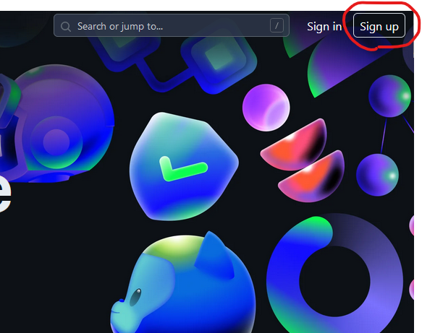

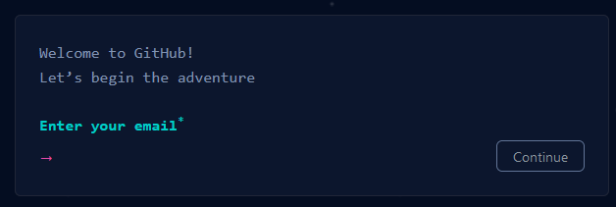
②

 | メールアドレスを入力

③

 | パスワードを入力

④

 | ユーザ名を入力（すでに登録されているユーザ名以外）

⑤

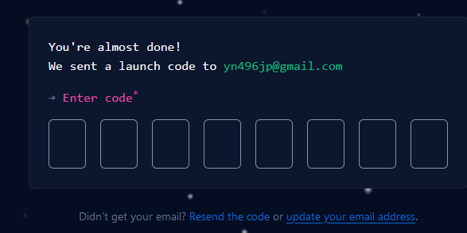
⑥

 | メールに届いた認証コードを入力

VS CODE 初期設定
①GITの初期設定
Terminal→NewTerminalでターミナルを開いて実行（ターミナルの使用はたびたびあります。）

②SSHキーの作成

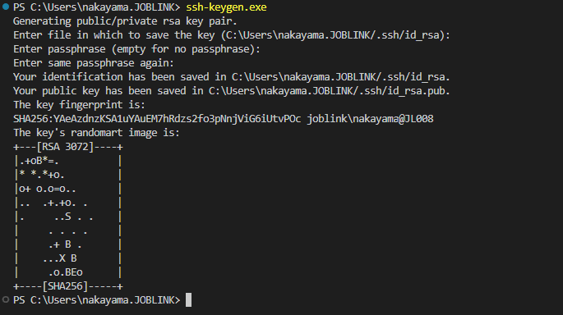

公開鍵はユーザフォルダの.ssh/id_rsa.pubになります。

③公開鍵のGITHUBへの登録

Settings→SSH and GPG keys →New SSH key

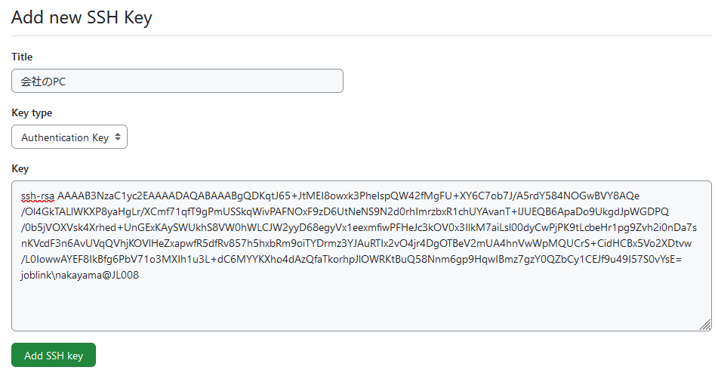
タイトルは環境がわかるようにつける

②で生成された公開鍵を貼り付ける

リポジトリ作成
リポジトリ作成
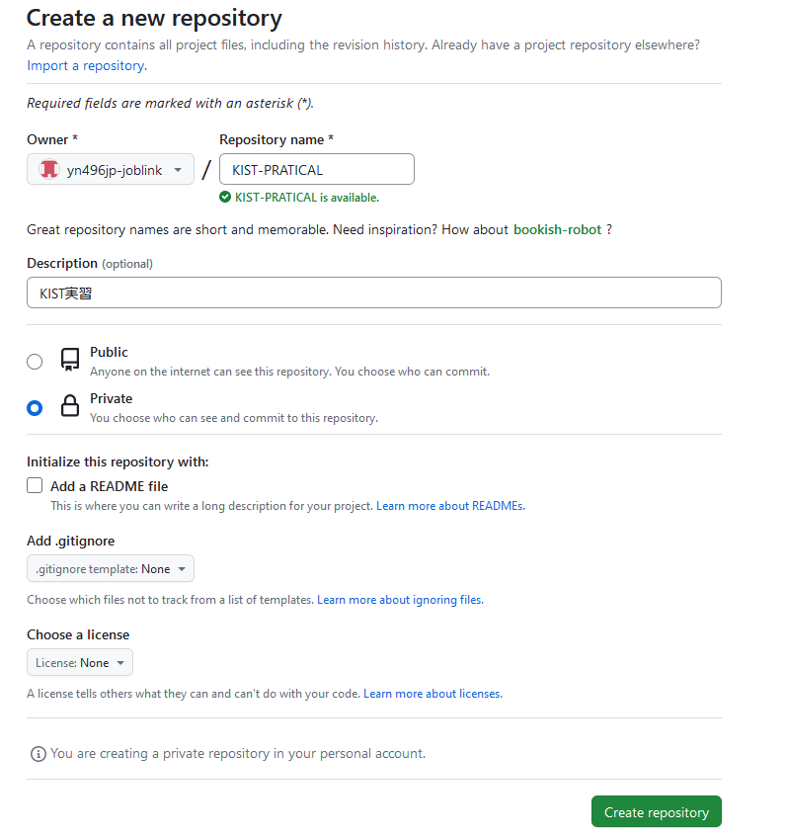

プロジェクト識別子

プロジェクトの説明

プライベートにする

パブリックリポジトリとプライベートリポジトリ
パブリック：みんなが見れるリポジトリです
オープンソースの開発などに使用されます。
プライベート：自分と許可を出した人しか見れないリポジトリです。
通常の開発ではこちらを使用します。

Create repositoryで作成を行う

リポジトリのURL

プロジェクトメンバーの追加
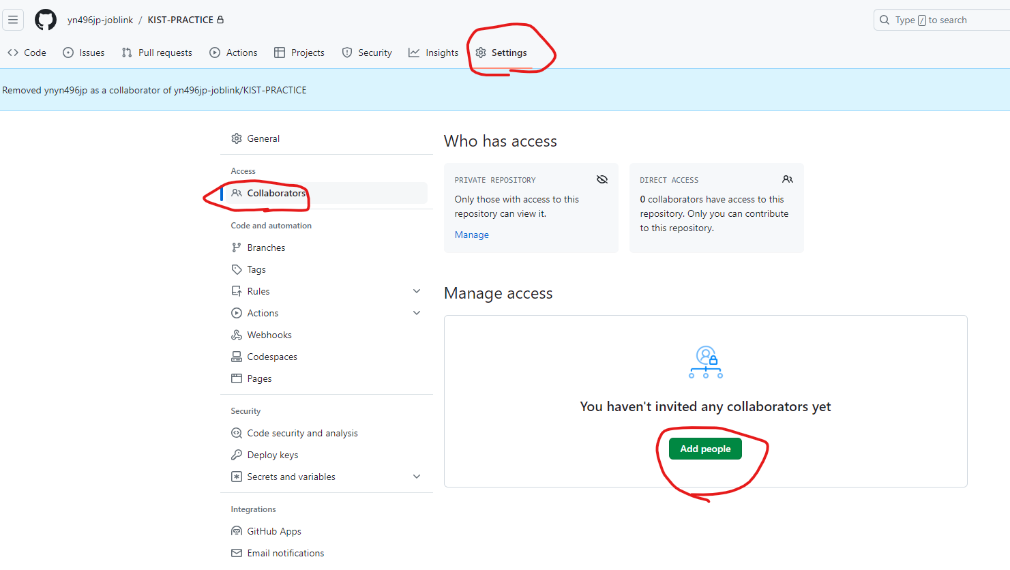

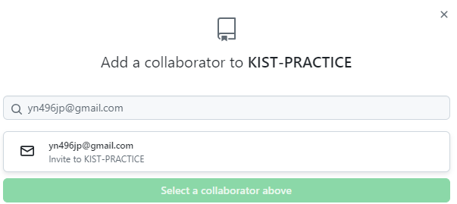

 | 招待するメンバーのユーザ名かメールアドレスを入力し、リポジトリへの追加を行う

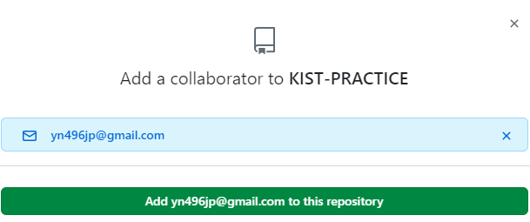

招待された側にメールが届くので許可する

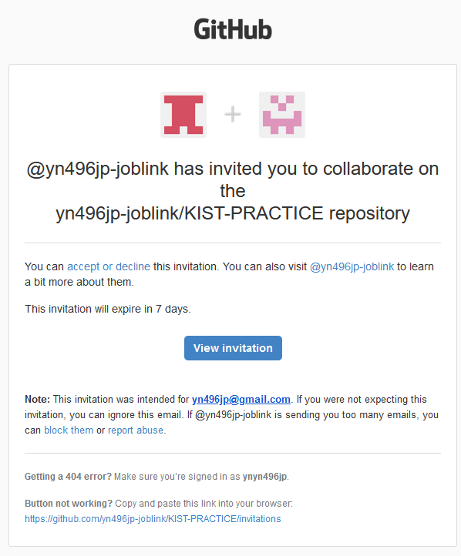

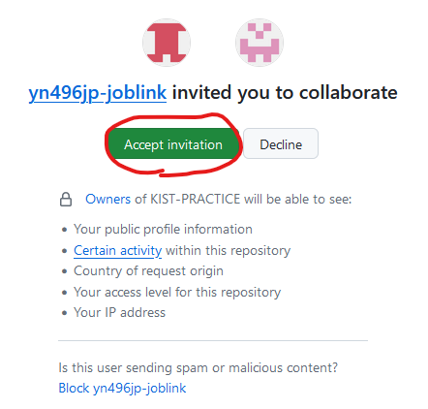

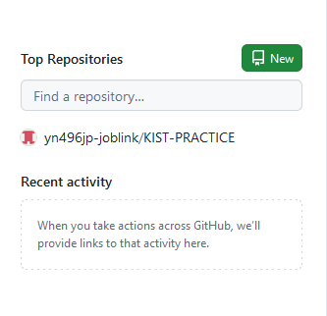

 | ダッシュボードに招待されたリポジトリが表示される

クローン
①開発用フォルダを作成し、gitからクローンする
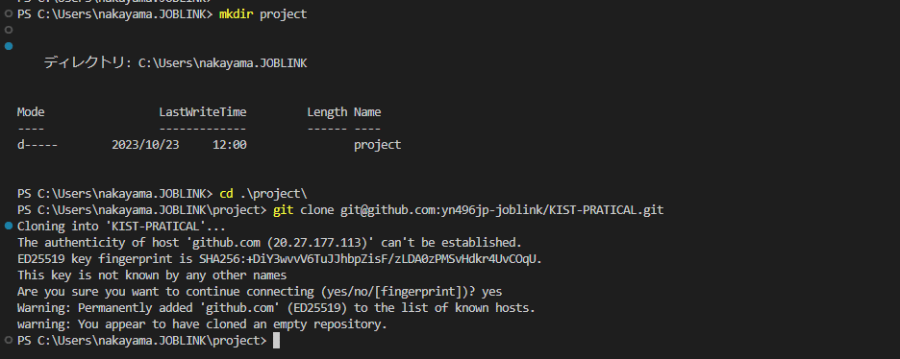
フォルダを作成

作成したフォルダにクローン作成
URLはGITHUBのクローン用のURL

②クローンを行うとプロジェクト名でフォルダができるのでそれを開きます。

クローンしたフォルダを開くとGIT操作が有効になります。

ステージング・コミット
①フォルダ内にファイルを作成します。
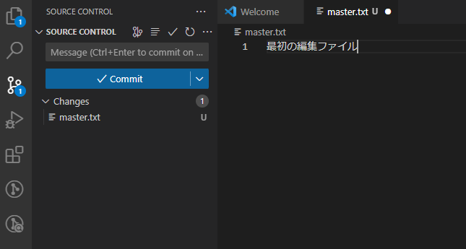

master.txtを作成

②対象ファイルをステージング
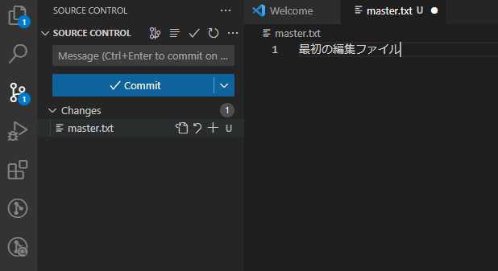

ステージングしたいファイルの＋ボタンを押す

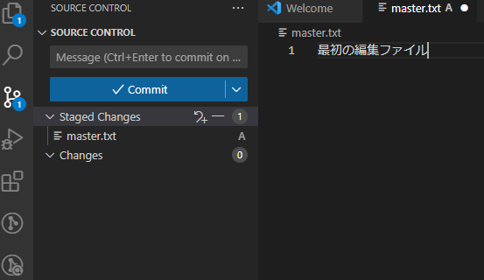

ステージングされます。

③コミットコメントの入力を行い、Commitを押すとコミットされます。
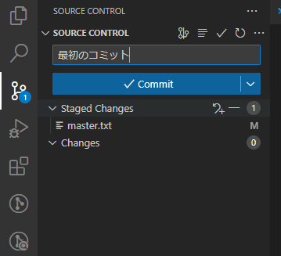
コミットコメント
必ずコメントはいれる

④リモートリポジトリへの反映
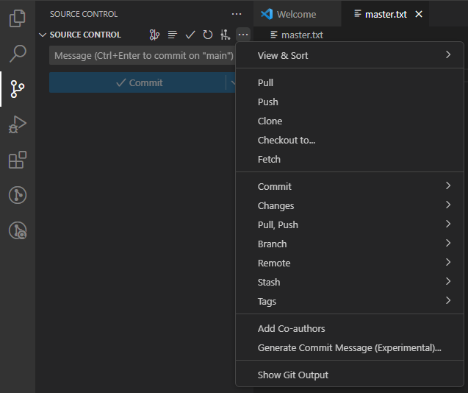

PUSHするとリモートリポジトリに反映される

ブランチの作成
①フッタに現在のブランチ（main)が表示されています。

developというブランチを作成
②クリックすると新しいブランチの作成ができます。

③ブランチを作成すると切替が可能になります。

④developブランチにdevelop.txtを追加しコミット
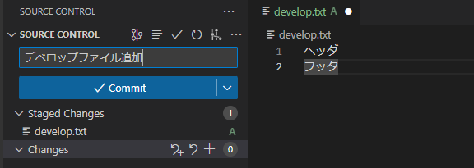

⑤プッシュするとGITHUBにもdevelopブランチが反映されます。
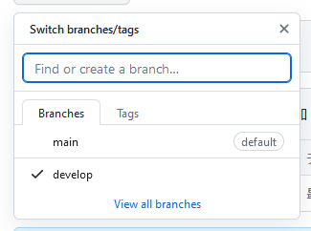

⑥ブランチの削除
ローカル削除

リモート削除

プル
①別ユーザのプロジェクトにはリモートの変更が反映されていません。

developというブランチが存在しない

②Fetch From All Remotesを選択するとRemoteブランチが更新される
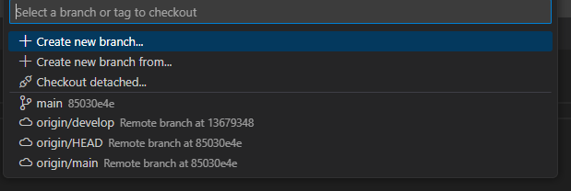

③選択するとdevelopブランチに切り替わる

④ユーザ１のdevelopブランチのmaster.txtを編集し、リモートに反映
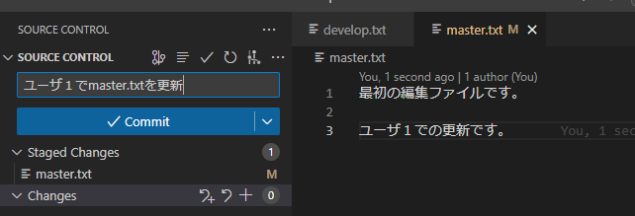

⑤ユーザ２側でPULLを行うとユーザ１の編集が反映されます。

競合したときの処理
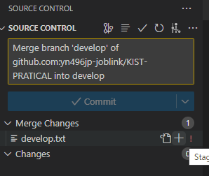
①ユーザ２がdevelop.txtを編集し、リモートに反映

②ユーザ１も同じ個所を編集しました。

③PULLすると競合が発生します

Accept Current Change：自分のコードを適用
Accept Incoming Change：相手のコードを適用
Accept Both Changes：両方のコードを適用
Compare Changes：比較しながら編集を行う

④競合を解消したらMerge Changesを選択し、コミットします。その後PUSHすることで競合が解決します。

マージ
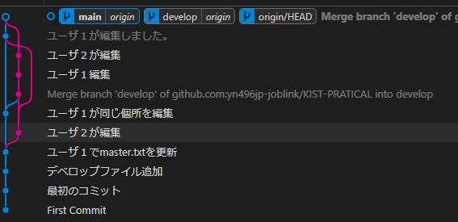
①マージ取込を行いたいブランチを選択します

②ターミナルを開きマージを行います。

developブランチの変更をmainに取り込む

③PUSHすることでリモートにも反映されます。

④GRAPH上も取り込まれたことがわかります。

リセット
①テキストファイルは３回編集し、コミットを行いました。

②GIT Graphでも確認ができます。

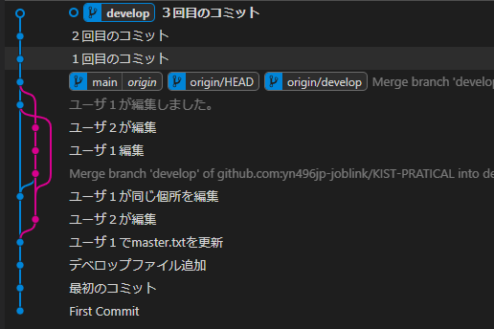

②リセットを行うコミットで右クリックし、Reset Current branch to this commitを選択します。
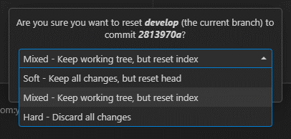

Soft：コミットのみリセット
Mixed：コミットとインデックスをリセット
上記はファイルはもとに戻さない
Hard：コミットとインデックスをリセットし、ファイルも元に戻す

③リセットをリセットする
３回目のコミットがresetを行う前のログ

④シーケンス番号を指定してリセット

⑤ファイルもグラフもリセットを行う前に戻ります。

リセットをリモート反映するには強制PUSHの必要がある
push -f origin master

コミットを打ち消すコミットを作成する
⑥コミットを削除するのではなくコミットを打ち消すコミットを作成するにはリバートを選択します。
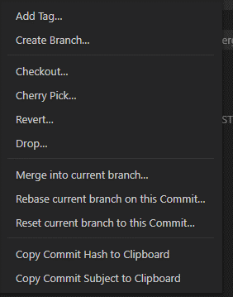

⑦コミットを打ち消すコミットが作成され、ファイルがコミット前に戻ります。

Cherry-Pick
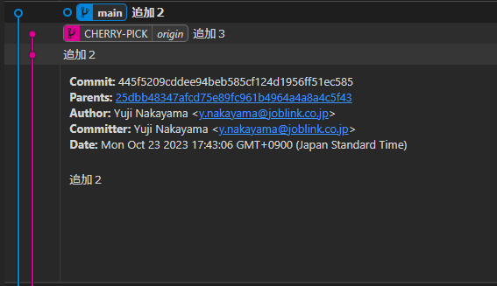
①別ブランチで３回変更を行いコミットする。


②GIT GRAPHでコミットを確認

③取り込みたいコミットを右クリックし、Cherry Pickを行う
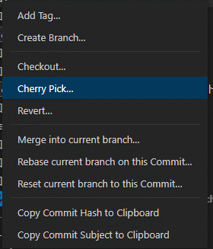

④競合が発生するのでAccept Incomig Changeを選択

⑤更新を反映すると選択したコミットが取り込まれます。

一時保存
①develop.txtを修正中にmaster.txtの緊急修正依頼が入り一時保存→Stashを選択する
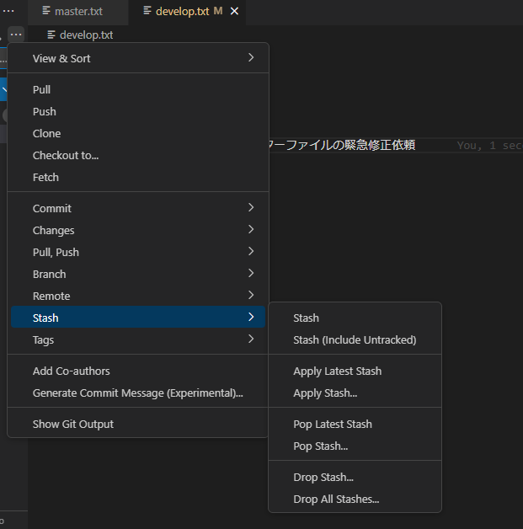

Stash：更新ファイルのみ
Stash(include untracked)：新規に作成したファイルも含む

②編集中のファイルが編集ファイルに戻る
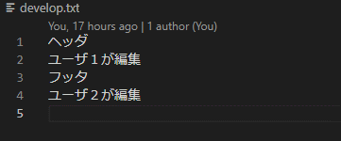

③master.txtを編集し適用を行う
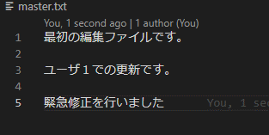

④一時保存したファイルの操作

Apply：一時保存を持ってくる
Pop：一時保存を持ってくると同時に削除も行う
Drop：一時保存の削除のみ行う

⑤一時保存を持ってくる操作でファイルが一時保存前の状態に戻る

リベース
①機能追加の開発中にメインブランチでバグ修正が発生

メインのバグ修正を取り込みたいがマージすると修正履歴が分かりにくくなるのでバグ修正後に機能追加を行ったことにしたい

②取り込みたいブランチに変更

③メインのブランチを右クリックし、Rebase current branch on this commit を選択

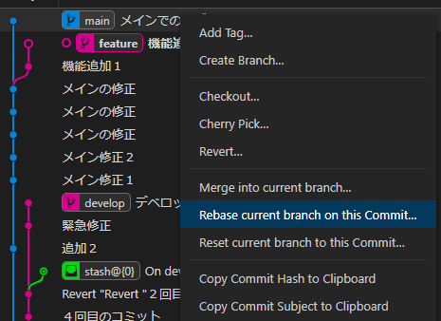

④メインのバグ修正後から機能追加を始めたことになります。

ブランチモデル
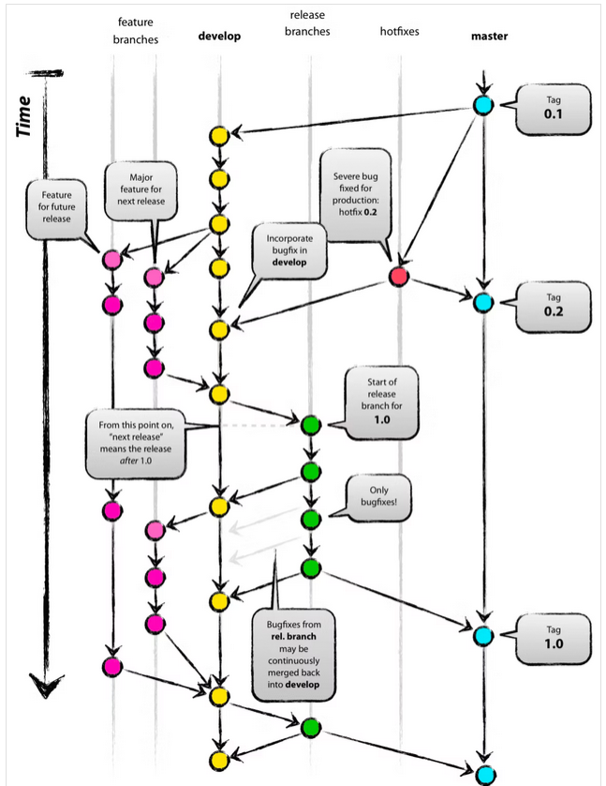

・master
本番環境にリリースするためのブランチ（本番環境に適用）
・hotfixes
バグ修正のためのブランチ
・release
リリース前の直前ブランチ（リリース後に削除される）
・develop
新機能の結合テストや受入テストを行うブランチ（検証環境に適用）
・feature
新機能の開発用ブランチ（機能ごとにさらに分割される feature/新機能１、feature/新機能２・・・）
ブランチモデルは開発規模や開発スタイルによって決められます

運用環境への適用
①サーバでSSHキーを作成
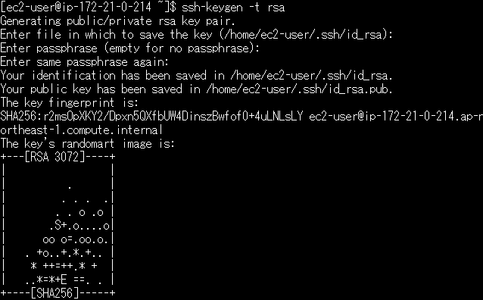

②公開鍵を取得

③公開鍵をGITHUBに登録
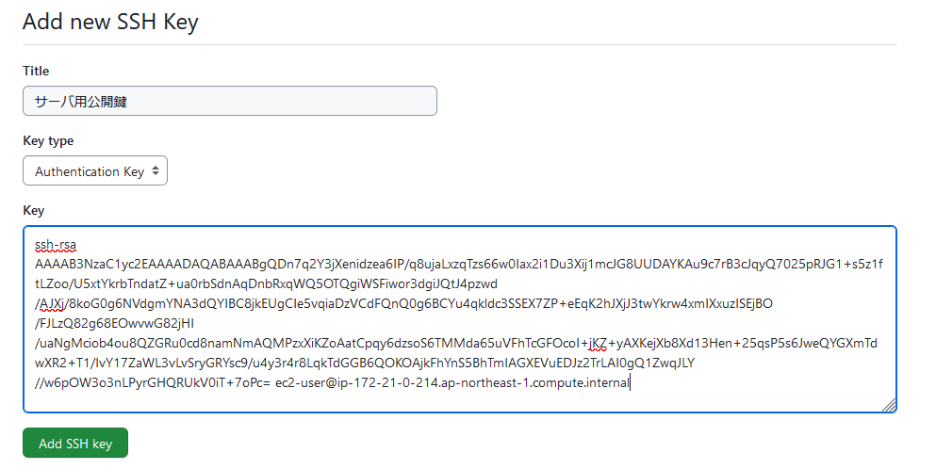

④GITクローンを実施
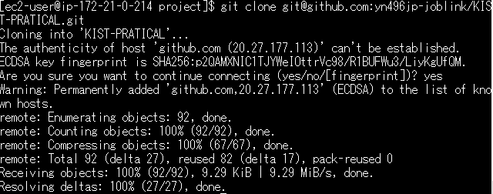

①～④は最初だけの作業です。

⑤最新のソースを取得
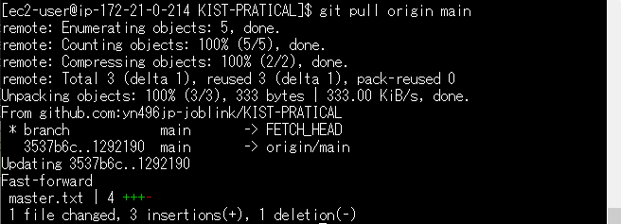
GIT環境から本番環境への適用はcpまたはrsyncで行います。

⑥検証用ブランチの取得(developブランチ）
検証環境での１回のみの作業です。

⑦最新のソースを取得
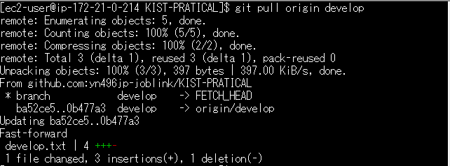
GIT環境から検証環境への適用はcpまたはrsyncで行います。

